שאלה 1
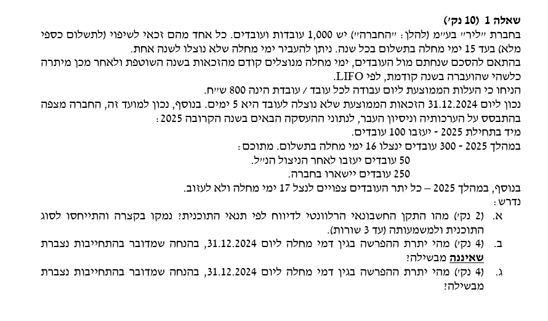

 | התקן הרלוונטי הוא IAS19 ומדובר על תוכנית הטבות עובדים לזמן קצר

הנחת אי הבשלה
 | א. הנחת אי הבשלה
 | תיאור | מס׳ עובדים | ימי הפרשה | שווי יום | סה״כ הפרשה
 | עובדים שיעזבו בתחילת השנה | 100 | 0 | 800 | 0
 | עובדים שינצלו 16 ימים ויעזבו | 50 | 1 | 800 | 40,000
 | עובדים שינצלו 16 ימים ויישארו | 250 | 1 | 800 | 200,000
 | עובדים שינצלו 17 ימים ונשארים | 600 | 2 | 800 | 960,000
 |  |  |  | יתרת הפרשה | 1,200,000

 | ב. הנחת הבשלה
 | תיאור | מס׳ עובדים | ימי הפרשה | שווי יום | סה״כ הפרשה
 | עובדים שיעזבו בתחילת השנה | 100 | 5 | 800 | 400,000
 | עובדים שינצלו 16 ימים ויעזבו | 50 | 5 | 800 | 200,000
 | עובדים שינצלו 16 ימים ויישארו | 250 | 1 | 800 | 200,000
 | עובדים שינצלו 17 ימים ונשארים | 600 | 2 | 800 | 960,000
 |  |  |  | יתרת הפרשה | 1,760,000

שאלה 2
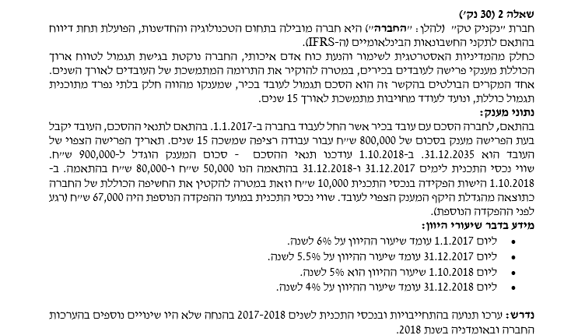

תנועה בהתחייבות |  | תנועה בנכס
1.1.17 | - | 1.1.17 |  | -
עלות שירות שוטף | 18,685 | ריבית |  | -
עלות שירות עבר | - | הפקדה | 31.12.17 | 50,000 | התקבלה גם פרשנות שייחסה ריבית בצורה שונה כולל
ריבית | - | רווח/ הפסד מדידה מחדש |  | - | ריבית על מכלול היתרה ערב השינוי משום שלא היה נתון
רווח/ הפסד מסילוק | - | 31.12.17 |  | 50,000 | ספציפי לגבי תקרת הנכס
רווח/ הפסד מדידה מחדש | 1,660 | הפקדה | 1.10.18 | 10,000
31.12.17 | 20,345 | ריבית |  | 2,785
עלות שירות שוטף | 22,428 | רווח/ הפסד מדידה מחדש |  | 17,215
עלות שירות עבר | 5,028 | 31.12.18 |  | 80,000
ריבית | 1,389
רווח/ הפסד מסילוק | -
רווח/ הפסד מדידה מחדש | 12,414 | ריבית עד הפקדה |  | 2,049
31.12.18 | 61,605 | ריבית אחרי הפקדה |  | 736
 |  |  |  | 2,785

שוטף עד 1.10.18 | 15,884
שוטף אחרי 1.10.18 | 6,544
סה" שוטף | 22,428

עבר עד 1.10.18 | 40,227
עבר אחרי 1.10.18 | 45,256
סה"כ עבר | 5,028

ריבית עד 1.10.18 | 834
ריבית אחרי 1.10.18 | 555
סה"כ ריבית | 1,389

שאלה 3
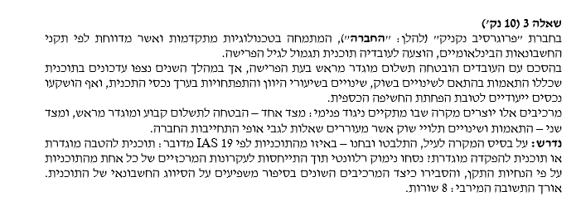
תשובה מנומקת שתסביר את הההבדל ובינהם ונימוק למהזה הטבה מוגדרת

שאלה 4
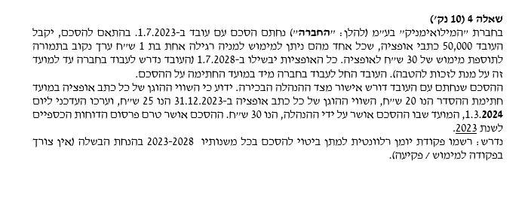
 |  |  | הוצאות שכר | מצטבר
 |  | 2,023 | 150,000 | 150,000
 |  | 2,024 | 300,000 | 450,000
 |  | 2,025 | 300,000 | 750,000
 |  | 2,026 | 300,000 | 1,050,000
 |  | 2,027 | 300,000 | 1,350,000
 |  | 2,028 | 150,000 | 1,500,000

פקודת יומן:
חובה | הוצאות שכר | לכל השנים
זכות | קרן הון תממ

שאלה 5
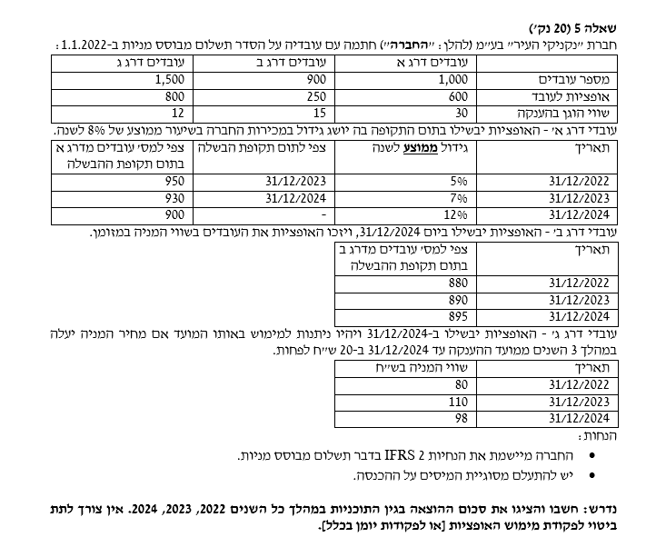
 |  | עובדי דרג א
 |  |  | הוצאות | מצטבר
 |  | 2,022 | 8,550,000 | 8,550,000
 |  | 2,023 | 2,610,000 | 11,160,000
 |  | 2,024 | 5,040,000 | 16,200,000

פקודת יומן:
חובה | הוצאות שכר | לכל השנים
זכות | קרן הון תממ

 |  | עובדי דרג ב

 |  |  | הוצאות | מצטבר
 |  | 2,022 | 5,866,667 | 5,866,667
 |  | 2,023 | 10,450,000 | 16,316,667
 |  | 2,024 | 5,610,833 | 21,927,500

פקודת יומן:
חובה | הוצאות שכר | לכל השנים
זכות | קרן הון תממ

 |  | עובדי דרג ג
 |  |  | הוצאות | מצטבר
 |  | 2,022 | 4,800,000 | 4,800,000
 |  | 2,023 | 4,800,000 | 9,600,000
 |  | 2,024 | 4,800,000 | 14,400,000
פקודת יומן:
חובה | הוצאות שכר | לכל השנים
זכות | קרן הון תממ

שאלה 6
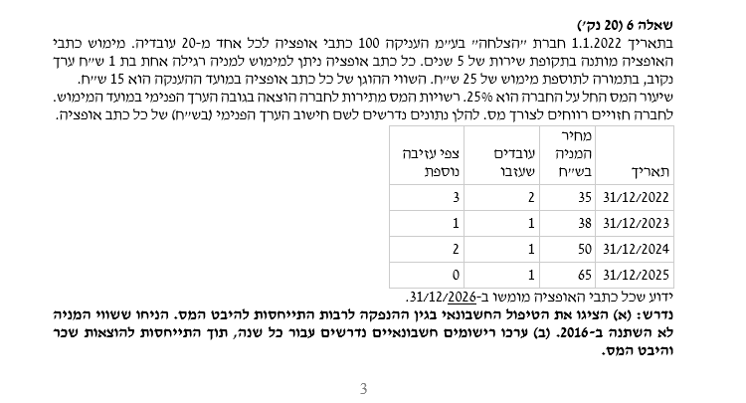

2022 | ח | ז | 2023 | ח | ז | 2024 | ח | ז | 2025 | ח | ז | 2026 | ח | ז
הוצ שכר | 4,500 |  | הוצ שכר | 5,100 |  | הוצ שכר | 3,000 |  | הוצ שכר | 5,400 |  | הוצ שכר | 4,500
קרן הון בגין אופציות |  | 4,500 | קרן הון בגין אופציות |  | 5,100 | קרן הון בגין אופציות |  | 3,000 | קרן הון בגין אופציות |  | 5,400 | קרן הון בגין אופציות |  | 4,500

בסיס המס | 3000 |  | בסיס המס | 8320 |  | בסיס המס | 21000 |  | בסיס המס | 48000 |  | בסיס המס | 60000
שיעור מס | 25% |  | שיעור מס | 25% |  | שיעור מס | 25% |  | שיעור מס | 25% |  | שיעור מס | 25%
נכס מס נדחה | 750 |  | נכס מס נדחה | 2080 |  | נכס מס נדחה | 5250 |  | נכס מס נדחה | 12000 |  | נכס מס נדחה | 15000
יתרה תחילת שנה | 0 |  | יתרה תחילת שנה | 750 |  | יתרה תחילת שנה | 2080 |  | יתרה תחילת שנה | 5250 |  | יתרה תחילת שנה | 12000
תנועה בנכס מס | 750 |  | תנועה בנכס מס | 1330 |  | תנועה בנכס מס | 3170 |  | תנועה בנכס מס | 6750 |  | תנועה בנכס מס | 3000

מבחן "גליה" |  |  | מבחן "גליה" |  |  | מבחן "גליה" |  |  | מבחן "גליה" |  |  | מבחן "גליה"
חשבונאי מצטבר שהוכר |  | בסיס המס | חשבונאי מצטבר שהוכר |  | בסיס המס | חשבונאי מצטבר שהוכר |  | בסיס המס | חשבונאי מצטבר שהוכר |  | בסיס המס | חשבונאי מצטבר שהוכר |  | בסיס המס
4,500 | < | 3000 | 9,600 | < | 8320 | 12,600 | > | 21,000 | 18,000 | > | 48,000 | 22,500 | > | 60,000

2023 | ח | ז | 2023 | ח | ז | 2024 | ח | ז | 2025 | ח | ז | 2026 | ח | ז
נכס מס נדחה | 750 |  | נכס מס נדחה | 1,330 |  | נכס מס נדחה | 3,170 |  | נכס מס נדחה | 6,750 |  | נכס מס נדחה | 3,000
הוצאות מס |  | 750 | הוצאות מס |  | 1,330 | הוצאות מס |  | 1,070 | הוצאות מס |  | 1,350 | הוצאות מס |  | 1,125
 |  |  |  |  |  | קרן הון מיסוי |  | 2,100 | קרן הון מיסוי |  | 5,400 | קרן הון מיסוי |  | 1,875

 |  |  |  |  |  |  |  |  |  |  |  | 2026 | ח | ז
 |  |  |  |  |  |  |  |  |  |  |  | קרן הון מיסוי | 9,375
 |  |  |  |  |  |  |  |  |  |  |  | הון מניות |  | 1,500
 |  |  |  |  |  |  |  |  |  |  |  | קרן הון בגין אופציות | 22,500
 |  |  |  |  |  |  |  |  |  |  |  | מזומן | 37,500
 |  |  |  |  |  |  |  |  |  |  |  | פרמיה |  | 67,875

 |  |  |  |  |  |  |  |  |  |  |  |  | ח | ז
 |  |  |  |  |  |  |  |  |  |  |  | נכס מס נדחה |  | 15,000
 |  |  |  |  |  |  |  |  |  |  |  | הוצ מס נדחה | 15,000

